Blad1


YANA, YANA PLUS & YANA DIM OUT ROLGORDIJNEN
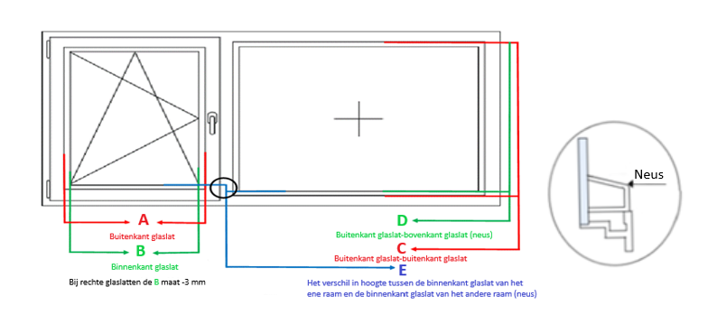

YANA PLUS: altijd invullen of het belijnd (B) of sluitend (S) moet zijn i.v.m. verschil in hoogtes van ramen die naast elkaar zitten. Het gordijn kan niet altijd sluitend zijn wanneer het belijnd is.

Besteldatum: |  |  |  |  |  | Kleur cassette en geleiders
Firmanaam: |  |  |  |  |  | 9001 | 9016 | 7016 | Afwijkende RAL
Referentie:
Merk kozijn:

AANTAL | MAAT A | MAAT B | MAAT C | MAAT D YANA PLUS | MAAT E YANA PLUS | STOFNUMMER |  |  | BEDIENING LINKS/RECHTS | YANA PLUS BELIJND/SLUITEND

Opmerkingen:

Links | Ja | Belijnd
Rechts | Nee | Sluitend

